CENTRAL & 11 SUR 27-Nov-23
NOTAS DE 11 SUR
 |  |  | NOTAS DE PRODUCCION
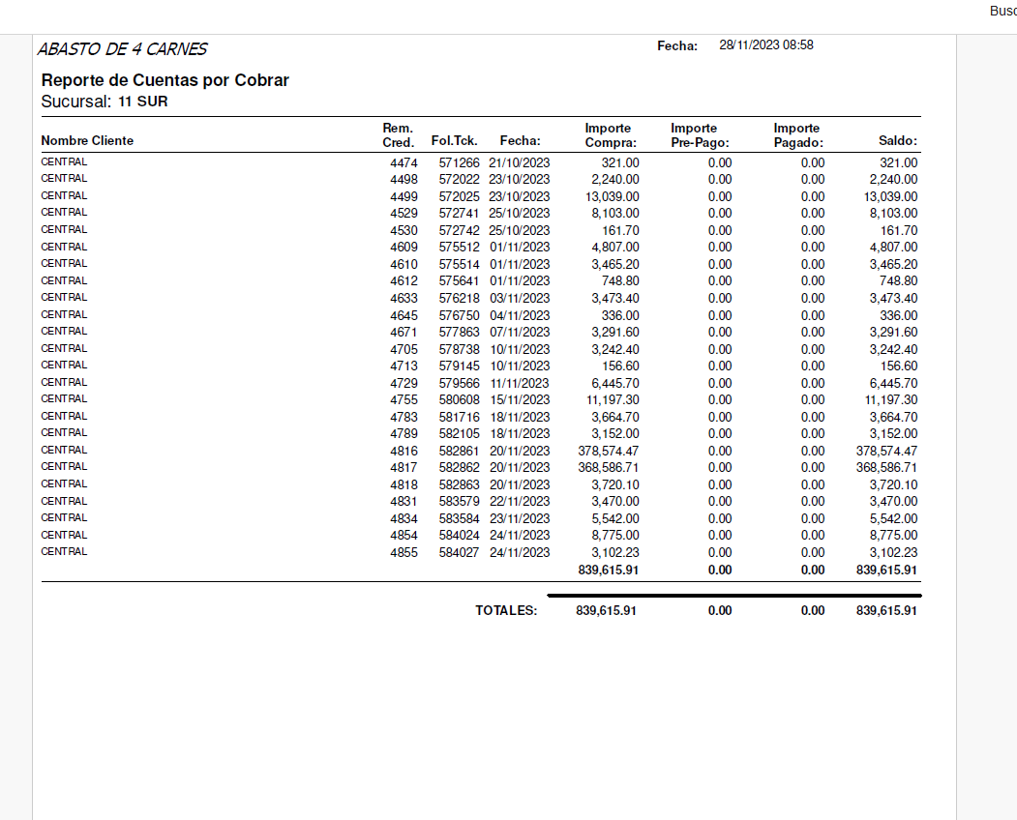
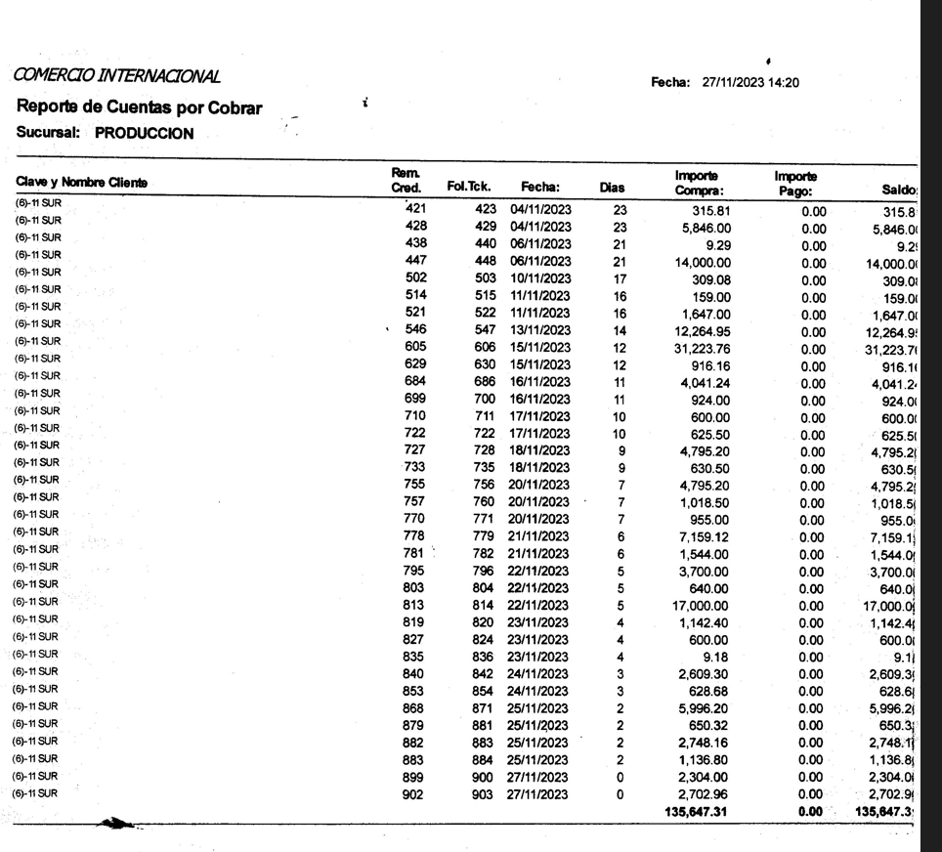

 | NOTAS DEBE CENTRAL 11 SUR | $839,615.91
 | NOTAS 11 SUR A PRODUCCION | -$135,647.31
 |  | $-
 | POR PAGAR CENTRAL A ABASTOS DE 4 CARNES 11 SUR | $703,968.60

